Nota 12
GRUPO VAZQUEZ S.A.E. |  |  | BG

NOTA 12 – GOODWILL
En miles de guaranies

NO APLICA
Goodwill | Diciembre 2021 | Diciembre 2020

Total general | - | -

Nota 15
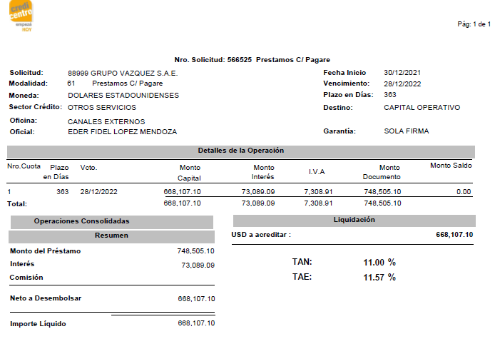
GRUPO VAZQUEZ S.A.E. |  |  | BG

NOTA 15 – PORCION CORRIENTE DE LA DEUDA A LARGO PLAZO
En miles de guaranies

Porción corriente de la deuda a largo plazo | Diciembre 2021 | Diciembre 2020
FINEXPAR S.A.E.C.A. PYG | 2,508,506 | 2,508,506
CRISOL Y ENCARNACION FINANCIERA S.A.E.C.A. PYG | - | 291,350
BANCO PARA LA COMERCIALIZACION Y LA PRODUCCION S.A. (BANCOP ) USD | - | 526,057
CREDICENTRO S.A.E.C.A. USD | 4,545,684 | 1,786,338
Intereses a pagar PYG | - | 4,402,216
(-) Intereses a Devengar PYG | - | -3,200,615
Intereses a pagar USD | - | 1,471,990
(-) Intereses a Devengar USD | - | -1,033,885
Total general | 7,054,190 | 6,751,956

Nota 18
GRUPO VAZQUEZ S.A.E. |  |  | BG

NOTA 18 - PROVISIONES
En miles de guaranies

Provisiones | Diciembre 2021 | Diciembre 2020
NO APLICA
Alquileres a Pagar
Servicios Basicos a Pagar
Honorarios Profesionales a Pagar
Total | - | -

Nota 21
GRUPO VAZQUEZ S.A.E. |  |  | BG

NOTA 21 – RESERVAS
En miles de guaranies

 | Diciembre 2021 | Diciembre 2020
a Reserva de revalúo | - | -
Las reservas de Revalúo se registran al final del ejercicio conforme el coeficiente de revalúo emitido por la SET, en el año 2021 no se establecio un coeficiente de revaluo en base a la nueva reglamentacion de la SET.

b Reserva legal | 568,140
La Sociedad constituye anualmente, una vez que la Asamblea General de Accionistas haya aprobado los estados financieros, una reserva legal equivalente al 5% de la utilidad neta del ejercicio en cumplimiento a lo establecido en el Art. 91º de la Ley Nº 1034/83., al cierre del ejercicio 2021 se destinaron las reservas constituidas.

c Reservas estatutarias

d Reservas facultativas | 19,074,937 | 1,712,333
d.1. Reserva por VPP | 8,280,280 | 1,712,333
d.2. Reserva por Facultativa | 10,794,657 | -
La Sociedad realiza la valuación de inversiones al año siguiente de su adquisición al valor proporcional en el patrimonio del contribuyente emisor.

Nota 22
GRUPO VAZQUEZ S.A.E. |  |  | BG

NOTA 21 – DIFERENCIA TRANSITORIA POR CONVERSION
En miles de guaranies

NO APLICA
 | Diciembre 2021 | Diciembre 2020
Diferencia transitoria por conversión

Nota 24
GRUPO VAZQUEZ S.A.E. |  |  | BG

NOTA 24 – INTERES MINORITARIO
En miles de guaranies

NO APLICA
 | Diciembre 2021 | Diciembre 2020
Interes Minoritario

Nota 31
GRUPO VAZQUEZ S.A.E. |  |  | ER

Nota 31 - Resultado participación minoritaria
Miles de guaraníes

NO APLICA
Resultado participación minoritaria | Diciembre 2021 | Diciembre 2020

Total | - | -

Nota 34
GRUPO VAZQUEZ S.A.E. |  |  | ER

Nota 34 - Resultado sobre actividades discontinuadas neto de impuesto a la renta
En miles de guaraníes

Resultado sobre actividades discontinuadas neto de impuesto a la renta | Diciembre 2021 | Diciembre 2020
NO APLICA

Total | - | -

Nota 38
GRUPO VAZQUEZ S.A.E. |  |  | Índice

NOTA 38 - IMPUESTO DIFERIDO
En miles de guaraníes
Al 31 de diciembre 2021 la Sociedad constituyó una provisión para impuesto a la renta de Guaraníes 3.601.959 (Al 31 de diciembre 2020: Guaraníes 2.141.284).

El siguiente cuadro detalla las diferencias temporales a la tasa del impuesto a los efectos de determinación del impuesto diferido:

 | Diciembre 2021 | Diciembre 2020
Activos y pasivos impositivos diferidos:
Caja y Bancos
Inversiones
Previsión para deudores incobrables
NO APLICA
Bienes de uso
Activos intangibles
Previsión del pasivo
Deudas comerciales y bancarias
Bienes de cambio
Sub - total
Previsión para impuestos diferidos netos
Total activo/pasivo impositivo diferido neto antes de quebrantos
Quebranto impositivo
Total

